상품제안서
오엘라 무선 소형 마사지건 S1HMG | 상품코드: F18704

 |  |  |  |  |  |  | 02-412-0044 | www.easy1.co.kr
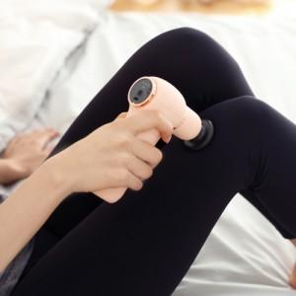

【상세/제작정보】

【인쇄/포장옵션】 | 실크 / 포장지포장

【공급단가】 | 수량 | 50~ | 100~ | 500~ | 1,000~ | 2,000~
*VAT별도 | 단가 | 39,330원 | 37,870원 | 36,420원 | 34,960원 | 34,090원

【상품 URL】 | http://www.easy1.co.kr/src/goods_detail.php?gdno=18704

